Datos
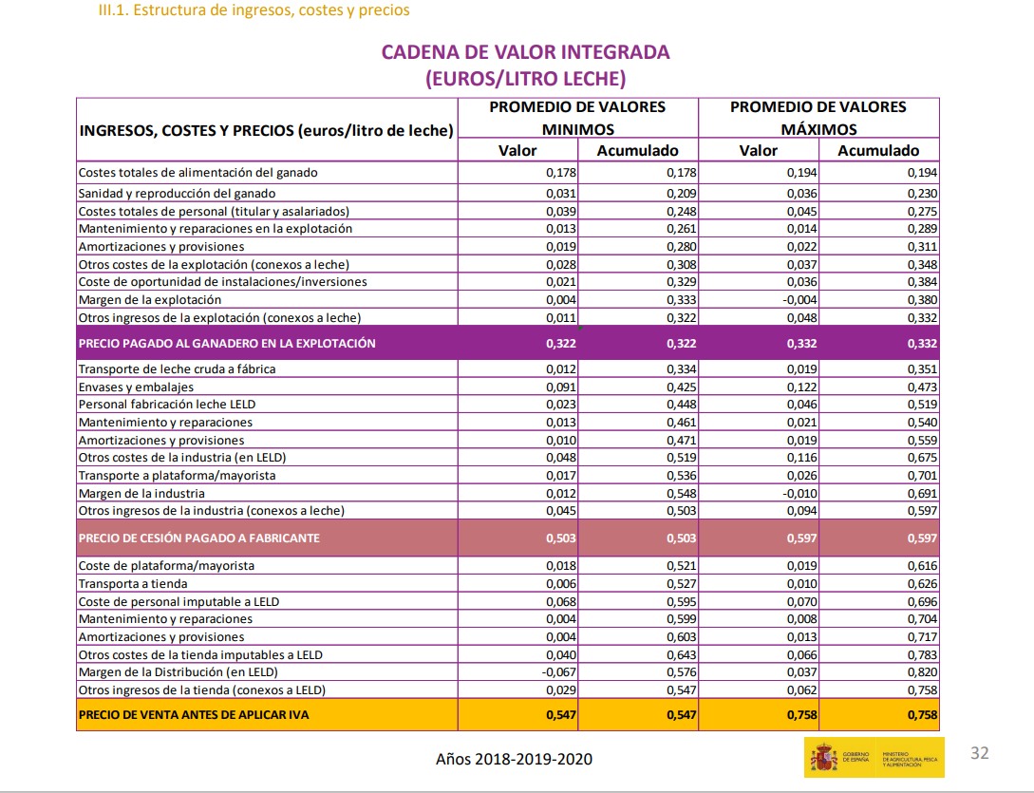
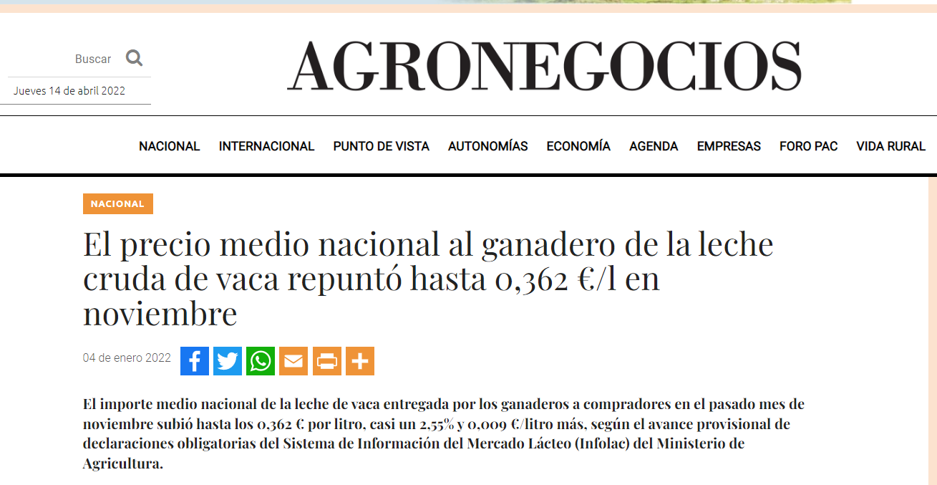
1. Presupuesto |  |  |  | 2. Fabricación real
Datos del producto |  |  |  | Datos del producto
EST a salida de sal (%) | 55.00% |  |  | EST a salida de sal (%) | 49.99%
MG a saida de sal (%) | 28.00% |  |  | MG a saida de sal (%) | 25.99%
Datos de materia prima |  |  |  | Datos de la fabricación
Composición leche (g/L) |  | FEGA(m/m) |  | Fabricación, KG | 10.71
Materia grasa | 38.89 | 3.76% |  | Litros leche puestos en fab (cuba) | 85
Proteinas totales | 33.72 | 3.26% |  | KMG puestos en fabricacion (cuba) | 3.026
Lactosa | 48.00 | 1.15 |  | KMP puestos en fabricacion (cuba) | 2.763
Sales minerales y otros | 9.00 |  |  | KMG Nata suero recuperada puesta en fab | 0.000
Agua | 904.63
Densidad | 1.034 | 20 | ⁰C | Coste de la leche en fabrica | euros/L
Composición nata suero (g/L) |  |  |  | Precio pagado al ganadero | 0.362
MG | 423.63 | 43 | % | Coste transporte + otros recogida | 0.021
MP | 5.91 |  |  | Total euros/L | 0.383
Precio materia (euros/kg) |  |  |  | Materia grasa | 0.192
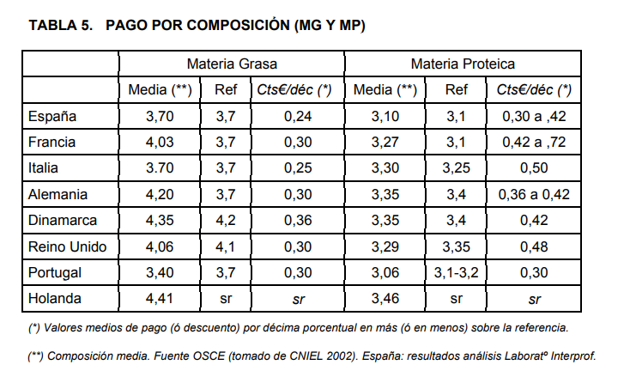
MG | 4.924 | 50% |  | Materia proteica | 0.192
MP | 5.680 | 50%
Datos estándar
¡ Modificar sólo los valores en las zonas en verde!
Receta en volumen (debe sumar 100%)
Leche (%) | 100.00%
Nata de suero de recuperación (%) | 0.00%
Coeficientes de recuperación
Coef de recuperación MG
Coef de recuperación MP | 94.65%
Otros datos
Densidad nata (kg/L) | 0.9852

Proceso
Descomposición del proceso de fabricación de queso y coproductos obtenidos

 | Agua | Materia grasa | Proteinas totales | Lactosa | Sales minerales y otros
queso salida de sal (kg) | 5.3 | 3.3 | 2.9 | 0.2 | 0.2
queso curado (kg) | 3.9 | 3.3 | 2.9 | 0.2 | 0.2
Componente | leche (kg) | leche (% m/m) | leche (% m/v) | queso salida de sal (kg) | queso salida de sal (% m/m) | suero entero (kg) | suero entero (% m/m) | Nata de suero obtenida (kg) | Nata de suero obtenida (% m/m) | suero desnatado (kg) | suero desnatado (% m/m) | suero polvo (kg) | suero polvo (% m/m) | queso curado (kg) | queso curado (% m/m)
Agua | 90 | 87.47% |  | 5.32 | 45.00% | 85.14 | 92.95% | 0.71 | 58.75% | 84.44 | 93.40% | 0.25 | 4.07% | 3.9 | 37.5%
Materia grasa | 3.89 | 3.76% | 0.39% | 3.31 | 28.00% | 0.58 | 0.63% | 0.48 | 40.00% | 0.10 | 0.11% | 0.10 | 1.58% | 3.3 | 31.8%
Proteinas totales | 3.37 | 3.26% | 0.34% | 2.86 | 24.18% | 0.51 | 0.56% | 0.005 | 0.42% | 0.51 | 0.56% | 0.51 | 8.18% | 2.9 | 27.5%
Lactosa | 4.80 | 4.64% | 0.48% | 0.15 | 1.28% | 4.65 | 5.07% | 0.005 | 0.42% | 4.64 | 5.14% | 4.64 | 74.69% | 0.2 | 1.5%
Sales minerales y otros | 0.90 | 0.87% | 0.09% | 0.18 | 1.54% | 0.72 | 0.78% | 0.005 | 0.42% | 0.71 | 0.79% | 0.71 | 11.47% | 0.2 | 1.8%
Peso total (kg) | 103 | 100.0% |  | 11.82 | 100.00% | 91.60 | 100.00% | 1.20 | 100.00% | 90.40 | 100.00% | 6.22 | 100.00% | 10.4 | 100.0%

EST |  | 12.53% | 1.30% |  | 55.00% |  | 7.05% |  | 41.25% |  | 6.60% |  | 95.93% |  | 62.50%
G/ES |  |  |  |  | 50.91% |  | 8.97% |  | 96.97% |  | 1.65% |  | 1.65% |  | 50.91%
ESM |  | 8.77% |  |  | 27.00% |  | 6.42% |  | 1.25% |  | 6.49% |  | 94.34% |  | 30.68%
HFD |  |  |  |  | 62.50% |  | 93.54% |  | 97.92% |  | 93.50% |  | 4.14% |  | 55.00%
Composición de queso y suero a partir de un volumen de leche
 | Agua | Materia grasa | Proteinas totales | Lactosa | Sales minerales y otros
leche (kg) | 90.46 | 3.89 | 3.37 | 4.80 | 0.90
queso salida de sal (kg) | 5.32 | 3.31 | 2.86 | 0.15 | 0.18
suero desnatado (kg) | 84.44 | 0.10 | 0.51 | 4.64 | 0.71
 | Agua | Materia grasa | Proteinas totales | Lactosa | Sales minerales y otros
leche (kg) | 90.46 | 3.89 | 3.37 | 4.80 | 0.90
queso salida de sal (kg) | 5.32 | 3.31 | 2.86 | 0.15 | 0.18
suero desnatado (kg) | 84.44 | 0.10 | 0.51 | 4.64 | 0.71
Cálculos del std técnico
Volumen (L) | 100 |  |  | % suero obtenido |  |  | 88.57%
Densidad (g/L) | 1.034 |  |  | % agua eliminada secado suero |  |  | 99.70%
L/kg (obtenidos del coef de recup de ESM) | 8.461 |  |  | merma maduración |  |  | 12.00%
Kg con vol std | 11.82
EST | 55.00% |  |  | Recup ESM | 94.65% |  | 3.37
MG | 28.00% |  |  | Recup MG | 85.10% |  | 3.89
G/ES | 50.91% |  |  | L/kg | 8.461
HFD | 62.50%
ESM | 27.00% |  |  | Kg ESM | 3.2
 |  |  |  | Kg MG | 3.3
Queso a salida de sal |  |  |  |  | 6.5
Lactosa (% m/m) | 1.28% |  |  |  | 55.00%
Sales minerales (% m/m) | 1.54% |  |  |  | 11.82

Composición en MG nata obtenida en desnatado | 40%
Eficiencia del desnatado en MG | 83%

